Lernjournal 1. Tag Modull 231
Lernjournal 23.08.2022

1) Welche Inhalte habe ich heute bearbeitet
2) Was habe ich heute erreicht? Was nehme ich mit?
3) wo hatte ich schwierigkeiten? Was muss ich zu hause nochmals genauer anschauen?
Ziele
GitLab local Repositry aufsetzen
GitLab aufsetzen
 | Nützliche Skizzen, Websiten oder Screenshots

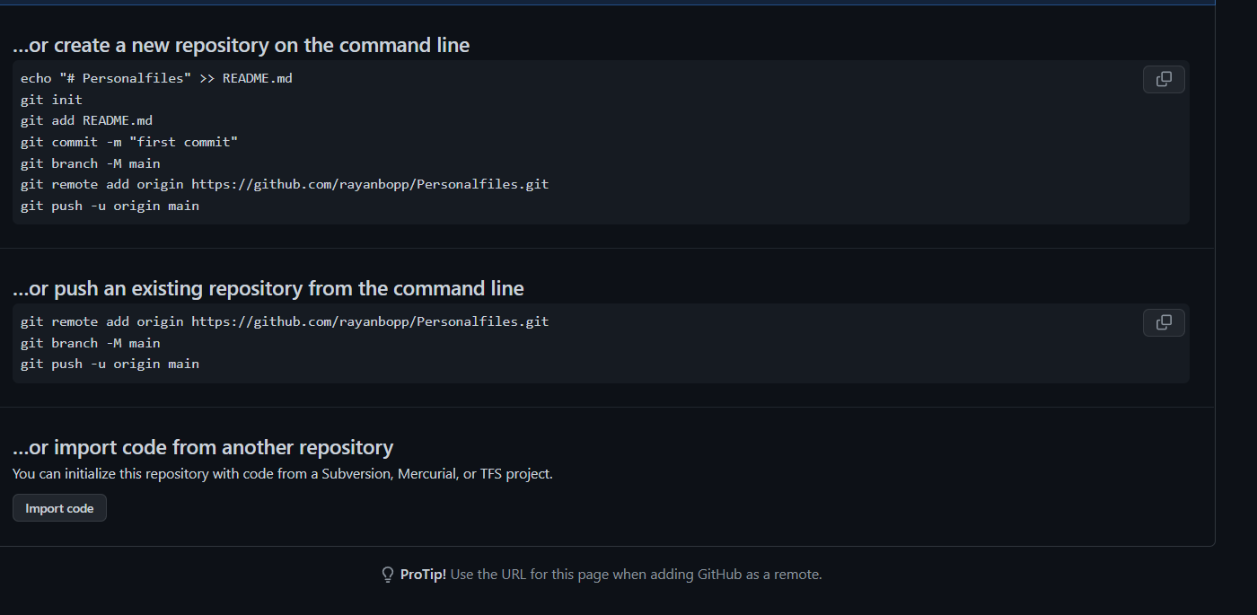

1) Eintrag stand vor 10 Uhr Pause Lernplan erstellt. GitLab errichtet
2) GitLab errichtet
3) Beim SSH Key hatte ich ein bischen Probleme
Wo kann ich mich noch verbessern bzw. wo hatte ich heute schwierigkeiten?
Heute schwierigkeiten mit aufsetzen von gitlab sehr einfach gelöst mit git clone cmd und , dann ls und zum schluss rm -rf (ort)
GitLab SSH Key generieren und verknüpfen.

Aufträge die ich bearbeitet habe
Dieses Lernjournal

Lernjournal 2. Tag Modul 231
Lernjournal vom 30.08.2022

1) Welche Inhalte habe ich heute bearbeitet
2) Was habe ich heute erreicht? Was nehme ich mit?
3) wo hatte ich schwierigkeiten? Was muss ich zu hause nochmals genauer anschauen?
Ziele
Besser in Bash und Markdown werden
 | Nützliche Skizzen, Websiten oder Screenshots

 | https://www.markdownguide.org/basic-syntax/
 | https://devhints.io/bash
1) Eintrag stand 11:34
Habe Lehrer als Reporter hinzugefügt.
Lernjournal in GitLab Repository eingefügt
2) GitLab errichtet und wie man pullt pusht
3) Ich hatte heute schwierigkeiten bei dem Pushen von meinen Daten auf dem Local Repository
Reflektion
Ich könnte mich noch in Bash, Git und Markdown auf nächstes mal vorbereiten.

Aufträge die ich bearbeitet habe
GitLab Repo

Lernjournal 3. Tag Modul 231
Lernjournal vom 06.09.2022

1) Welche Inhalte habe ich heute bearbeitet
2) Was habe ich heute erreicht? Was nehme ich mit?
3) wo hatte ich schwierigkeiten? Was muss ich zu hause nochmals genauer anschauen?
Ziele
Schneller in typen werden
 | Nützliche Skizzen, Websiten oder Screenshots

 | tosdr.org

1)
Auftrag Cookies und Auftrag Datenschutz. Readme angepasst und Datenstruktur in GitLab erstellt
2) Aufträge fertig gestellt
3) keine Probleme
Reflektion
Ich habe heute nicht sehr viel dazugelernt ausser wie man Workflow maximiert.
Ich habe in der ersten Lektion mein Repo gezeigt, dann mit dem Auftrag Cookies und Datenschutz angefangen und diesen, dann un der nächsten lektion fertiggestellt.
Datenstruktur auf Hinweis von Herrn Dörzbach erstellt und implementiert ind REPO

Aufträge die ich bearbeitet habe
Cookies
Datenschutz

Lernjournal 4. Tag Modul 231
Lernjournal von 13.09.2022

1) Welche Inhalte habe ich heute bearbeitet
2) Was habe ich heute erreicht? Was nehme ich mit?
3) wo hatte ich schwierigkeiten? Was muss ich zu hause nochmals genauer anschauen?
Ziele
Keine Ziele
 |  | Nützliche Skizzen, Websiten oder Screenshots

 |  | tosdr.org
 |  | Book.xlsx
1) Datenschutz TOS/EULA/AGB verschiedener Dienste
2) Das die grössten Dienste die grössten Schwindler sind
3) Ich hatte keine Schwierigkeiten
Reflektion
Heute haben wir TOS/EULA/AGBS verschiedener Dienste angeschaut und diese, dann nach folgenden Kriterien miteinander Verglichen:
Gliederung Struktur
Übersichtlich
Wortwahl
Wir kamen zu dem Entschluss das die grossen Dienste an ihren TOS/EULA/AGB ändern kann ohne den Benutzer über diese Änderungen zu benachrichtigen, Ausserdem können SNS wie FaceBook, Instagram oder Snapchat in Private Konversationen reinspähen und diese auch speichern und weiterverkaufen

Aufträge die ich bearbeitet habe
TOS/EULA/AGB

 | Anh

Lernjournal 5. Tag Modul 231
Lernjournal von 20.09.2022

1) Welche Inhalte habe ich heute bearbeitet
2) Was habe ich heute erreicht? Was nehme ich mit?
3) wo hatte ich schwierigkeiten? Was muss ich zu hause nochmals genauer anschauen?
Ziele
Keine Ziele
 | Nützliche Skizzen, Websiten oder Screenshots

 | https://cve.mitre.org

1) Checkliste Sicherheit und Kleopatra data encryption und decryption
2) das es asymmetrische und symmetrische verschlüsselung gibt
3) Ich hatte keine Schwierigkeiten
Reflektion
Heute habe ich gelernt wie man sich verhalten sollte (auf dem Internet) und wie man Dateien verschlüsselt und entschlüsselt mittels Kleopatra entschlüsselt und verschlüsselt

Aufträge die ich bearbeitet habe
Kleopatra GPG
Checklisten
Nutzungbestimmungen

Lernjournal 6. Tag Modul 231
Lernjournal von 27.09.2022

1) Welche Inhalte habe ich heute bearbeitet
2) Was habe ich heute erreicht? Was nehme ich mit?
3) wo hatte ich schwierigkeiten? Was muss ich zu hause nochmals genauer anschauen?
Ziele
Keine Ziele
 | Nützliche Skizzen, Websiten oder Screenshots

 | haveibeenpwned.com

1) Ich habe den Auftrag 5, 7, 8, 10 und 10.3 bearbeitet.
2) Ich habe heute in 2 Stunden alle meine Ziele erreicht die ich gesetzt habe, Ich habe alle Kriterien erfüllt und alle Aufgaben erledigt.
3) Ich hatte niergends schwierigkeiten
Reflektion
Meine Reflektion wird kurz und knackig.
Ich habe heute um 08:05 angefangen an meinen Aufgaben zu arbeiten und wurde am 10:20 fertig.

Aufträge die ich bearbeitet habe
Passwort Manager
Richtlinien Passwörter
haveibeenpwned

Lernjournal 7. Tag Modul 231
Lernjournal von 04.10.2022

1) Welche Inhalte habe ich heute bearbeitet
2) Was habe ich heute erreicht? Was nehme ich mit?
3) wo hatte ich schwierigkeiten? Was muss ich zu hause nochmals genauer anschauen?
Ziele
Keine Ziele
 | Nützliche Skizzen, Websiten oder Screenshots

1) Heute habe ich den Auftrag 3 und 4 bearbeitet.
2) Ich habe heute meinen Rekord gebrochen
3) Ich hatte nirgends schwierigkeiten.
Reflektion
Ich konnte heute speditiv arbeiten und, deshalb wurde ich schneller fertig

Aufträge die ich bearbeitet habe
Wo sind meine Dateien gespeichert?
Datenablage

Lernjournal 8. Tag Modul 231
Lernjournal von 25.10.2022

1) Welche Inhalte habe ich heute bearbeitet
2) Was habe ich heute erreicht? Was nehme ich mit?
3) wo hatte ich schwierigkeiten? Was muss ich zu hause nochmals genauer anschauen?
Ziele
Keine Ziele
 | Nützliche Skizzen, Websiten oder Screenshots

1) Ich habe heute mein Ablagekonzept analysiert und dies in einer Markdown Tabelle festgehalten. Ich habe Begriffe erklärt und diese Festgehalten.
2) Heute habe ich nichts nennenswertes erreicht ausser, dass ich jetzt weiss für was ein Backup nützlich ist. Ich weiss jetzt was ein differenzielles Backup ist und was ein Inkrementelles Backup ist.
3) Ich hatte nirgends schwierigkeiten.
Reflektion
Ich hatte ein bisschen Schwierigkeiten bei dem Erstellen der Markdown Tabelle.

Aufträge die ich bearbeitet habe
Eigenes Datenablage Konzept analysiert
Begriffe Eklärt Backup

Backup
Man sollte ein Backup aus mehren Gründen einrichten.
1. Das man seine Daten immer und überall abrufen kann.
2. Das man seine Daten im Falle gesichert hat und abrufen kann.
3. Wichtige Daten im Falle von Datenverlust immer noch auf einem Speichermedium hat.
Konseguenzen an der TBZ ohne Backup.
1. Falls man sein Laptop vergisst und kein Backup hat, dann gewesen
2. Wenn die Schlussarbeit verloren geht kein mitleid.
Was sichern?
Dateien die selbst erstellt oder selbst überarbeitet worden sind.
Wohin sichern?
Im Ideal Fall auf ein externes Medium sichern bzw. Cloud und die Daten irgendwo aufbewahren, wo es sicher ist.
Wie oft sichern?
Kommt auf die wichtigkeit der Daten drauf an. Aber man sollte seine Arbeitsunterlagen einmal pro Tag speichern bzw. direkt nach dem Bearbeiten Speichern und ein Backup erstellen.

Lernjournal 9. Tag Modul 231
Lernjournal von 01.11.2022

1) Welche Inhalte habe ich heute bearbeitet
2) Was habe ich heute erreicht? Was nehme ich mit?
3) wo hatte ich schwierigkeiten? Was muss ich zu hause nochmals genauer anschauen?
Ziele
Keine Ziele
 | Nützliche Skizzen, Websiten oder Screenshots

1) Heute habe ich verschiedene Backup Arten angeschaut. Ich habe eine PPT erstellt und verschiedene Begriffe erklärt. Ich habe heute den Auftrag 3 und 4 erarbeitet.
2) Ich nehme die verschiedenen Arten von Backuptypen mit, die die anderen Gruppen heute in deren Präsentationen veranschaulicht hatten.
3) Ich hatte eigentlich niergends schwierigkeiten, ich hatte nur einen struggle mit
Reflektion
Ich hatte ein bisschen Schwierigkeiten bei dem Erstellen der Markdown Tabelle. Nervige kontrolle von meinem GitLab Repository

Aufträge die ich bearbeitet habe
Backup Wo und Was
Begriffe Erklärt
Datensicherungsziele
Begriffe Backup

